Bug_01
Category | Label | Value
Bug ID | ID | BUG_01
 | Name | Họ tên chứa kí tự đặc biệt vẫn được
 | Reporter | Phạm Thủy Tiên
 | Submit Date | 2024-12-01
Bug overview | Summary | Trong trang đăng ký, khi nhập họ tên chứa kí tự đặc biệt như dấu '!', @, #,.. Vẫn được chấp nhận và đằng ký thành công
 | URL | https://caobac.com/account/register
 | Screenshot | 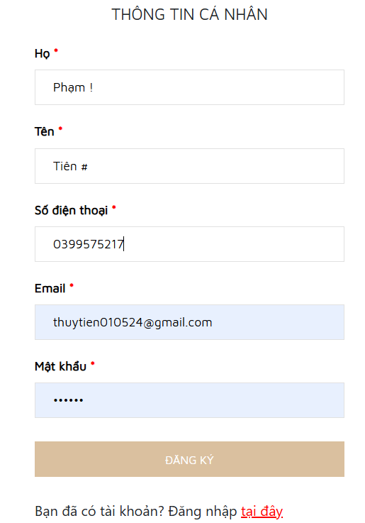
Environment | Operating System | Windows 11
 | Browser | Chrome
Bug details | Pre-condition | Truy cập vào trang web
 | Step to reproduce | B1: Mở trình duyệt và truy cập: https://caobac.com/ B2: Di chuột đến icon hình người nhấn chọn đăng ký B3:Nhập phần họ tên chứa kí tự đặc biệt
 | Expected result | 1. Hệ thống thông báo lỗi và bắt nhập lại
 | Actual result | 1. Hệ thống không thông báo lỗi và cho đăng ký thành công 2. Điều hướng snag trang Tài khoản
Bug tracking | Severity | Low
 | Assigned to
 | Priority | Low
Note | Note

Bug_02
Category | Label | Value
Bug ID | ID | BUG_02
 | Name | Không nhập số điện thoại vào thông tin đặt hàng vẫn đặt được hàng thành công
 | Reporter | Phạm Thủy Tiên
 | Submit Date | 2024-12-01
Bug overview | Summary | Trong trang đặt hàng, khi người dùng bỏ trống phần số điện thoại trong thông tin nhận hàng vẫn hiện thị thoogn báo đặt thành công
 | URL | https://caobac.com/
 | Screenshot | 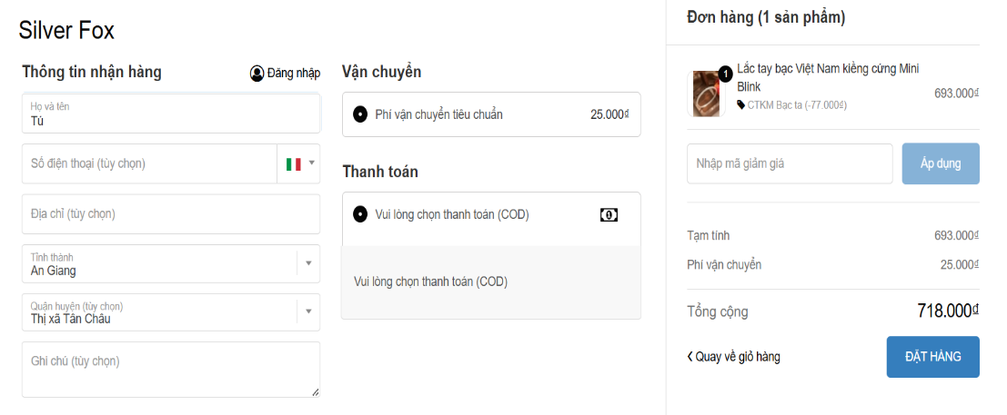 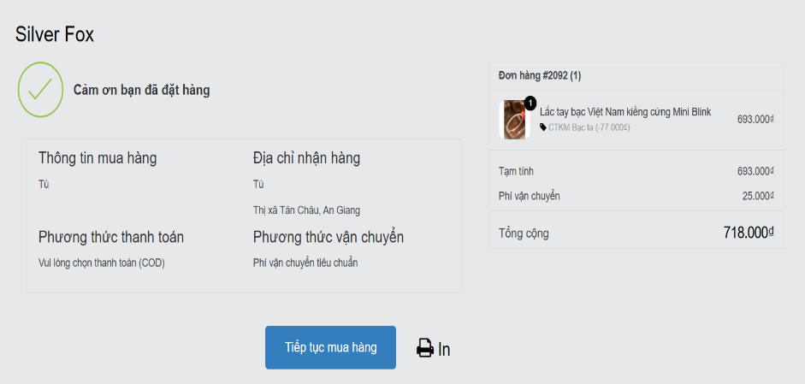
Environment | Operating System | Windows 11
 | Browser | Chrome
Bug details | Pre-condition | Truy cập vào trang web
 | Step to reproduce | B1: Mở trình duyệt và truy cập: https://laluz.vn/ B2: Tiến hành đặt hàng, nhập thông tin nhận hàng bỏ trống số điện thoại B3: Chọn phương thức vận chuyển B4: Nhấn đặt hàng
 | Expected result | 1. Hệ thống hiển thị thông báo "Nhập thiếu số điện thoại" và yêu cầu nhập số điện thoại
 | Actual result | 1. Hệ thống hiển thị thông báo đặt hàng thành công
Bug tracking | Severity | Low
 | Assigned to
 | Priority | Low
Note | Note

Bug_03
Category | Label | Value
Bug ID | ID | BUG_03
 | Name | Sửa thông tin số điện thoại không có số 0 vẫn được chấp nhận
 | Reporter | Phạm Thủy Tiên
 | Submit Date | 2024-12-01
Bug overview | Summary | Trong tài khoản, sửa thông tin nhận hàng của người dùng, sửa số điện thoại đủ 10 số nhwung không có số 0 hệ thống vẫn chấp nhận
 | URL | https://caobac.com/
 | Screenshot | 
Environment | Operating System | Windows 11
 | Browser | Chrome
Bug details | Pre-condition | Truy cập vào trang web, đăng nhập thành công và truy cập vào trang tài khoản
 | Step to reproduce | B1: Mở trình duyệt và truy cập: https://laluz.vn/ B2: Đăng nhập thành công tài khoản đã đăng ký B3: Di chuột vào icon người, nhấn vào cái tên đã đăng nhập để chuyển đến trang tài khoản B4: Nhấn sổ địa chỉ, rồi nhấn chỉnh sửa địa chỉ B5 Sửa số điện thoại thành 10 số nhưng không bắt đầu bằng số 0 B6: Nhấn cập nhật địa chỉ
 | Expected result | 1. Hệ thống thông báo lỗi khi nhập số điện thoại không bắt đầu bằng số 0
 | Actual result | 1.Hệ thống sửa thành công và phần số điện thoại vẫn hiện như đã nhập
Bug tracking | Severity | High
 | Assigned to
 | Priority | High
Note | Note

